Тесты
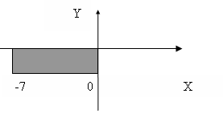
№ теста | Входные данные | Ожидаемый результат | Полученный результат | Успешность
Для объектов x и y класса Double
1 | x = -7 y = 0 | True | True | Истина
2 | x = 0 y = 0 | True | True | Истина
3 | x = -7 y = -2 | True | True | Истина
4 | x = 0 y = -2 | True | True | Истина
5 | x = -1 y = -1 | True | True | Истина
6 | x = 1 y = 1 | False | False | Истина
7 | x = 3,14159 y = 2,71828 | False | False | Истина
8 | x = -2,71828 y = -1,5 | True | True | Истина
9 | A или B | Невозможно преобразовать входные данные в указанный тип. | Невозможно преобразовать входные данные в указанный тип. | Истина
10 | Пустой ввод | Невозможно преобразовать входные данные в указанный тип. | Невозможно преобразовать входные данные в указанный тип. | Истина
11 | Word или Слово | Невозможно преобразовать входные данные в указанный тип. | Невозможно преобразовать входные данные в указанный тип. | Истина

